LISTA DE PRECIOS
 | TIPO DE CAMBIO DE S/ A $ | 3.12 |  |  |  |  |  |  |  |  |  |  | PORCENTAJE
 |  |  |  |  |  |  |  |  |  |  |  |  |  | .
 |  |  |  |  |  | OFERTA
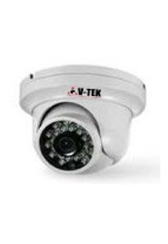
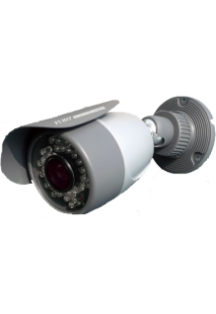
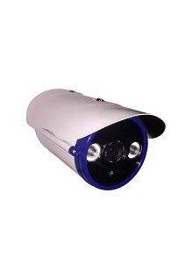
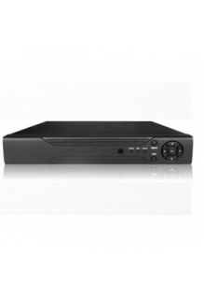
KIT1 : CAMARAS DE BASICA RESOLUCION DESCRIPCION :CAMARAS INTERIORES+CAMARA EXTERIORES+DVR+DISCO DURO + FUENTES |  |  |  |  |  | KIT2 : CAMARAS DE INTERMEDIA RESOLUCION DESCRIPCION :CAMARA INTERIORES+CAMARA EXTERIORES+1DVR+DISCO DURO + FUENTES |  |  |  |  |  | KIT3: CAMARAS DE AVANZANDAS RESOLUCION DESCRIPCION :CAMARA INTERIORES +CAMARA EXTERIORES+DVR+DISCO DURO + FUENTES
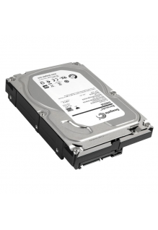 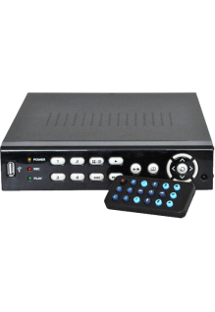 |  |  |  |  |  |  |  |  |  |  |  | 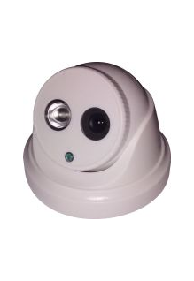
EQUIPOS |  |  |  |  |  | EQUIPOS |  |  |  |  |  | EQUIPOS
TOTAL EN SOLES |  |  | S/.815.00 |  |  | TOTAL EN SOLES |  |  | S/.1,080.00 |  |  | TOTAL EN SOLES |  |  | S/.1,490.00
TOTAL EN DOLARES |  |  | $.261.22 |  |  | TOTAL EN DOLARES |  |  | $.346.15 |  |  | TOTAL EN DOLARES |  |  | $.477.56
CANTIDAD | CARACTERISTICAS | PRECIO | SUB TOTAL | CODIGO | MINI CODIGO | CANTIDAD | CARACTERISTICAS | PRECIO | SUB TOTAL | CODIGO | MINI CODIGO | CANTIDAD | CARACTERISTICAS | PRECIO | SUB TOTAL | CODIGO | MINI CODIGO
4 | CAMARA INTERIOR -------------------------------------- Modelo : FUM-360DS * Marca : FUHO RESOLUCION: 500TVL | S/.25.00 | S/.100.00 | 25 | 30 | 4 | CAMARA INTERIOR -------------------------------------- Cámara DOMO interior IR 700 TVL... RESOLUCION: 700TVL | S/.60.00 | S/.240.00 | 60 | 80 | 4 | CAMARA INTERIOR -------------------------------------- ZK Camaras Domo IP Camaras Domo Ip de Vigilancia ,de la Marca ZKTECO. Para un mejor control del personal Ideal para ambientes Interiores RESOLUCION: 1000TVL | S/.120.00 | S/.480.00 | 120 | 155
1 | CAMARA EXTERIOR ------------------------------------------ Modelo : IR-318 * Marca : FUHO. RESOLUCION: 500TVL | S/.55.00 | S/.55.00 | 55 | 30 | 1 | CAMARA EXTERIOR ------------------------------------------ Modelo : IR-9232H RESOLUCION: 540TVL | S/.80.00 | S/.80.00 | 80 | 100 | 1 | CAMARA EXTERIOR ------------------------------------------ ZK Camaras Tubulares IP. Camaras IP Tubulares para interiores y exteriores IR232 RESOLUCION: 1000TVL | S/.150.00 | S/.150.00 | 150 | 205
1 | GRABADOR DVR ------------------------------------------ Marca : FUHO | S/.390.00 | S/.390.00 | 390 | 200 | 1 | GRABADOR DVR ------------------------------------------ Marca : FUHO | S/.490.00 | S/.490.00 | 490 | 260 | 1 | GRABADOR NVR ------------------------------------------ | S/.590.00 | S/.590.00 | 590 | 450
1 | DISCO DURO --------------------------------------------- Disco Duro 1 Tb Caracteristicas: * Capacidad de Almacenamiento 1 Tb * Marca: Seagate * 7200 RPM | S/.220.00 | S/.220.00 | 220 | 220 | 1 | DISCO DURO --------------------------------------------- Disco Duro 1 Tb Caracteristicas: * Capacidad de Almacenamiento 1 Tb * Marca: Seagate * 7200 RPM | S/.220.00 | S/.220.00 | 220 | 220 | 1 | DISCO DURO --------------------------------------------- Disco Duro 1 Tb Caracteristicas: * Capacidad de Almacenamiento 1 Tb * Marca: Seagate * 7200 RPM | S/.220.00 | S/.220.00 | 220 | 220
5 | FUENTES CAM -PARA CAMARAS DE SEGURIDAD | S/.10.00 | S/.50.00 | 10 | 10 | 5 | FUENTES CAM -PARA CAMARAS DE SEGURIDAD | S/.10.00 | S/.50.00 | 10 | 10 | 5 | FUENTES CAM -PARA CAMARAS DE SEGURIDAD | S/.10.00 | S/.50.00 | 10 | 10

MATERIALES |  |  |  |  |  | MATERIALES |  |  |  |  |  | MATERIALES
TOTAL EN SOLES |  |  | S/.0.00 |  |  | TOTAL EN SOLES |  |  | S/.0.00 |  |  | TOTAL EN SOLES |  |  | S/.0.00
TOTAL EN DOLARES |  |  | $.0.00 |  |  | TOTAL EN DOLARES |  |  | $.0.00 |  |  | TOTAL EN DOLARES |  |  | $.0.00
0 | CABLE DE RED X METRO | S/.0.50 | S/.0.00 | 0.5 | 0.5 | 0 | CABLE DE RED X METRO | S/.0.50 | S/.0.00 | 0.5 | 0.5 | 0 | CABLE DE RED X METRO | S/.0.50 | S/.0.00 | 0.5 | 0.5
0 | CANALETAS X METRO | S/.1.00 | S/.0.00 | 1 | 1 | 0 | CANALETAS X METRO | S/.1.00 | S/.0.00 | 1 | 1 | 0 | CANALETAS X METRO | S/.1.00 | S/.0.00 | 1 | 1

INSTALACION |  |  |  |  |  | INSTALACION |  |  |  |  |  | INSTALACION
TOTAL EN SOLES |  |  | S/.0.00 |  |  | TOTAL EN SOLES |  |  | S/.0.00 |  |  | TOTAL EN SOLES |  |  | S/.0.00
TOTAL EN DOLARES |  |  | $.0.00 |  |  | TOTAL EN DOLARES |  |  | $.0.00 |  |  | TOTAL EN DOLARES |  |  | $.0.00
0 | INSTALACION X CAMARA--------------------------------------------- INCLUYE EMPORTRADO EN LA PARED | S/.50.00 | S/.0.00 | 50 | 50 | 0 | INSTALACION X CAMARA--------------------------------------------- INCLUYE EMPORTRADO EN LA PARED | S/.50.00 | S/.0.00 | 50 | 50 | 0 | INSTALACION X CAMARA--------------------------------------------- INCLUYE EMPORTRADO EN LA PARED | S/.50.00 | S/.0.00 | 50 | 50
0 | INSTALACION DE DVR Y CONEXION PARA VISUALIZAR POR INTERNET | S/.50.00 | S/.0.00 | 50 | 50 | 0 | INSTALACION DE DVR Y CONEXION PARA VISUALIZAR POR INTERNET | S/.50.00 | S/.0.00 | 50 | 50 | 0 | INSTALACION DE DVR Y CONEXION PARA VISUALIZAR POR INTERNET | S/.50.00 | S/.0.00 | 50 | 50
0 | INSTALACION DE CANALETAS EN PARED X METRO | S/.2.00 | S/.0.00 | 2 | 2 | 0 | INSTALACION DE CANALETAS EN PARED X METRO | S/.2.00 | S/.0.00 | 2 | 2 | 0 | INSTALACION DE CANALETAS EN PARED X METRO | S/.2.00 | S/.0.00 | 2 | 2

TOTAL TODO EN SOLES |  |  | S/.815.00 |  |  | TOTAL TODO EN SOLES |  |  | S/.1,080.00 |  |  | TOTAL TODO EN SOLES |  |  | S/.1,490.00
TOTAL TODO EN SOLES |  |  | S/.261.22 |  |  | TOTAL TODO EN SOLES |  |  | S/.346.15 |  |  | TOTAL TODO EN SOLES |  |  | S/.477.56

